信用交易
融资融券市场交易数据统计(2023-09-18)

标的证券 | 融资融券余额（亿元） | 融资余额（亿元） | 融券余额（亿元） | 融资买入额（亿元） | 融资融券规模变化（亿元） | 融资余额增幅(‰) | 融券余额增幅(%)
统计数据 | 16,103.06 | 15,195.10 | 905.30 | 538.42 | 30.69 | 2.22 | -0.34
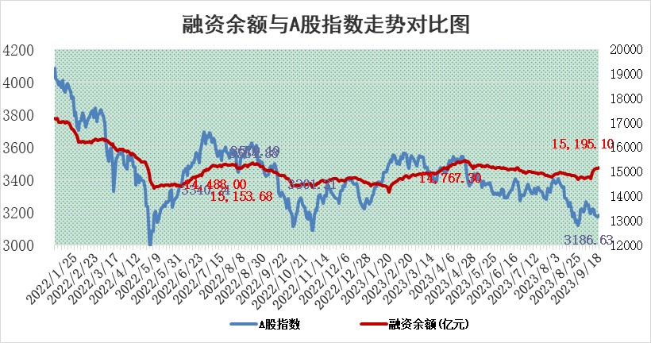

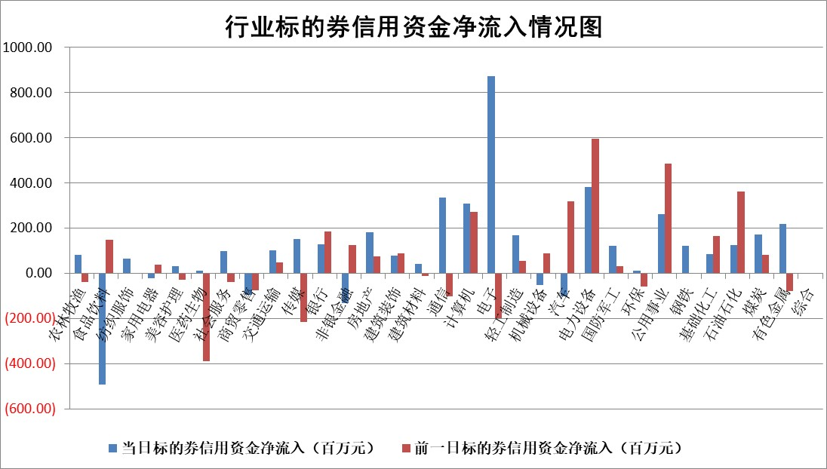

 |  |  |  |  |  |  |  | 2

标的基金代码 | 标的基金简称 | 融资余额/市值(%) | 融资余额增幅(%) | 融资买入额/成交金额(%) | （融资余额净增额-融券余额净增额）/市值(‱) | 融券余额降幅(%) | ABS[（融资余额净增额-融券余额净增额）/市值净增额-1](%)
159902 | 华夏中小板ETF | 0.00 | 0.00 | 0.00 | 0.00 | 0.00 | 100.00
159915 | 易方达创业板ETF | 3.23 | 0.65 | 100328.93 | -9.21 | -174.74 | 112.95
159919 | 嘉实沪深300ETF | 3.69 | 1.32 | 16.98 | 1.65 | -122.49 | 95.08
159920 | 华夏恒生ETF | 66.11 | -0.03 | 4.13 | -2.09 | 1.00 | 97.94
159922 | 嘉实中证500ETF | 2.03 | 116.05 | 2624.99 | 92.95 | -7.75 | 163.28
159925 | 南方沪深300ETF | 0.07 | 1.76 | 0.30 | 0.12 | 0.00 | 99.46
159928 | 消费ETF | 1.01 | 0.93 | 3.61 | 0.86 | -0.65 | 98.66
159934 | 易方达黄金ETF | 272.62 | -0.08 | 22.15 | -22.50 | 0.00 | 72.02
159939 | 全指信息技术ETF | 0.81 | 0.00 | 26.87 | 0.02 | 0.19 | 100.12
159940 | 全指金融地产ETF | 0.10 | -0.43 | 0.00 | -0.04 | 0.00 | 99.79
159995 | 半导体芯片ETF | 3.02 | 0.70 | 168.41 | 3.41 | 10.07 | 102.70
159997 | 天弘中证电子ETF | 1.48 | 0.04 | 2.57 | 0.27 | 0.55 | 100.48
159998 | 天弘中证计算机主题ETF | 0.63 | 0.15 | 0.03 | -0.55 | -1.59 | 102.28
510050 | 华夏上证50ETF | 8.99 | -0.30 | 248.79 | -4.63 | -16.96 | 106.52
510180 | 华安上证180ETF | 0.48 | 0.73 | 2.45 | 0.31 | -6.01 | 99.11
510880 | 华泰柏瑞红利ETF | 0.31 | 6.62 | 1.79 | 2.11 | 6.59 | 93.40
510900 | 易方达恒生H股ETF | 89.07 | 0.04 | 5.93 | 3.35 | 0.00 | 102.97
511010 | 5年期国债ETF | 9.97 | 0.02 | 0.11 | 0.15 | 0.00 | 99.93
511380 | 可转债及可交换债券ETF | 4.63 | -1.83 | 5.72 | -8.66 | 0.00 | 117.32
512000 | 全指证券ETF | 7.84 | -0.72 | 14.49 | -1.84 | 5.95 | 93.13
512010 | 沪深300医药卫生ETF | 4.36 | -2.99 | 105.35 | -13.75 | -1.88 | 112.70
512070 | 沪深300非银ETF | 2.08 | 0.18 | 38.95 | 0.26 | -1.18 | 100.41
512400 | 南方中证申万有色金属ETF | 1.40 | -5.89 | 0.57 | -9.53 | -3.51 | 116.46
512580 | 广发中证环保产业ETF | 1.31 | 2.26 | 0.40 | 2.87 | -0.47 | 97.12
512660 | 国泰中证军工ETF | 3.29 | -0.11 | 17.94 | -0.15 | 0.94 | 99.70
512800 | 华宝中证银行ETF | 14.75 | 0.34 | 4.04 | 4.79 | -0.62 | 95.04
512980 | 广发中证传媒ETF | 1.08 | -5.81 | 92.32 | -6.74 | -0.40 | 131.09
515030 | 华夏中证新能源汽车ETF | 2.45 | -2.54 | 32.77 | -2.22 | 14.37 | 101.64
515050 | 华夏中证5G通信主题ETF | 1.36 | 1.67 | 20.18 | 2.50 | 5.27 | 113.49
515070 | 华夏中证人工智能ETF | 3.24 | 0.23 | 1.51 | 0.78 | 0.21 | 107.37
标的股票比较指标 |  | 融资余额/流通A股市值(%) | 融资余额增幅(%) | 融资买入额/成交金额(%) | （融资余额净增额-融券余额净增额）/流通A股市值(‱) | 融券余额降幅(%) | ABS[（融资余额净增额-融券余额净增额）/流通A股市值净增额-1](%)
前十名标的个股 |  | 宋都股份 | 武汉凡谷 | 济民医疗 | 武汉凡谷 | 汉仪股份 | 泽宇智能
 |  | 美好置业 | 龙头股份 | 德尔未来 | 浙江世宝 | 康平科技 | 鸿博股份
 |  | 中天金融 | 浙江世宝 | 泰豪科技 | 曼卡龙 | 平潭发展 | 高凌信息
 |  | 庞大集团 | 美邦服饰 | 苑东生物 | 鸿博股份 | 江苏神通 | 义翘神州
 |  | 泽达易盛 | 伟星股份 | 聆达股份 | 圣诺生物 | 风神股份 | 冠中生态
 |  | 蓝光发展 | 人民网 | 京东方A | 腾景科技 | 天成自控 | 华康医疗
 |  | 仁东控股 | 伊之密 | 金开新能 | 凯格精机 | 燕麦科技 | 华纳药厂
 |  | 数码视讯 | 海创药业 | 联瑞新材 | 中核钛白 | 山东海化 | 玉马遮阳
 |  | 亿田智能 | 信质集团 | 佳都科技 | 汇创达 | 安必平 | 三维天地
 |  | 万得凯 | 曼卡龙 | 新湖中宝 | 龙头股份 | 友阿股份 | 安克创新
后十名标的个股 |  | 天沃科技 | 思特威 | 恒宇信通 | 汇隆新材 | 乐山电力 | 厦门国贸
 |  | 金圆股份 | 汇隆新材 | 上海雅仕 | 恩威医药 | 鸿利智汇 | 中英科技
 |  | 哈工智能 | 逸豪新材 | 天沃科技 | 通宇通讯 | 军信股份 | 博雅生物
 |  | 正邦科技 | 开勒股份 | 金圆股份 | 容大感光 | 浙江众成 | 恩威医药
 |  | 华铁股份 | 磁谷科技 | 哈工智能 | 磁谷科技 | 津荣天宇 | 奥来德
 |  | 阳光城 | 新乳业 | 正邦科技 | 开勒股份 | 亚厦股份 | 海光信息
 |  | 紫鑫药业 | 远信工业 | 华铁股份 | 毕得医药 | 安联锐视 | 南凌科技 | ;
 |  | 中国中期 | 艾为电子 | 阳光城 | 光庭信息 | 江淮汽车 | 维海德
 |  | 慧辰股份 | 华恒生物 | 紫鑫药业 | 奥泰生物 | 亚通股份 | 中国科传
 |  | 新华联 | 恩威医药 | 中国中期 | 宁波方正 | 高凌信息 | 创耀科技
说明：1.以上普通交易数据和信用交易数据皆以交易日收盘后数据为基准；2.上述标的证券总数据只计算标的证券市场总数据，不包括从标的证券中调出去标的证券数据，所以与交易所公布的总值略有不同； 3.上述行业采用申万一级行业分类；4.以上标的基金和标的个股中比较的6个指标值中：前5个（从左至右）为正向指标，值越大排名越靠前；第6个为逆向指标，值越小，排名越靠前；5.第6个指标中ABS[]表示求绝对值，其主要用于考量信用资金相对净流入对股价相对净变化的贡献程度；6.数据来源：wind，交易所。

 | 证券代码 | 新增融资余额 | 融资买入额 | 融资买入增幅前10
远大智能 | 002689 | 28175353 | 42268582 | 199%
亚太股份 | 002284 | 21555247 | 34242865 | 82%
赛诺医疗 | 688108 | 72122899 | 101076547 | 78%
湖南发展 | 000722 | 66023557 | 137112987 | 75%
柘中股份 | 002346 | 14584119 | 36845980 | 58%
国城矿业 | 000688 | 24683149 | 48240585 | 54%
兆新股份 | 002256 | 1985058 | 4066269 | 52%
凯美特气 | 002549 | 33806472 | 61340055 | 52%
华昌达 | 300278 | 13474542 | 19303225 | 48%
新华联 | 000620 | 27311937 | 39201759 | 43%

 | 证券代码 | 新增融资余额 | 融资买入额 | 融资买入增幅前10
兔宝宝 | 002043 | 73310337 | 89923983 | 334%
捷昌驱动 | 603583 | 26026415 | 31686727 | 262%
湘财股份 | 600095 | 94196837 | 132280449 | 252%
中谷物流 | 603565 | 49103883 | 60098371 | 234%
中青宝 | 300052 | 24215352 | 31377809 | 98%
顾家家居 | 603816 | 138518545 | 188424210 | 78%
喜临门 | 603008 | 31503289 | 48351944 | 77%
财信发展 | 000838 | 10831830 | 17666790 | 74%
苏州银行 | 002966 | 10578096 | 19143736 | 72%
金诚信 | 603979 | 23858538 | 36098133 | 60%

